Sheet1
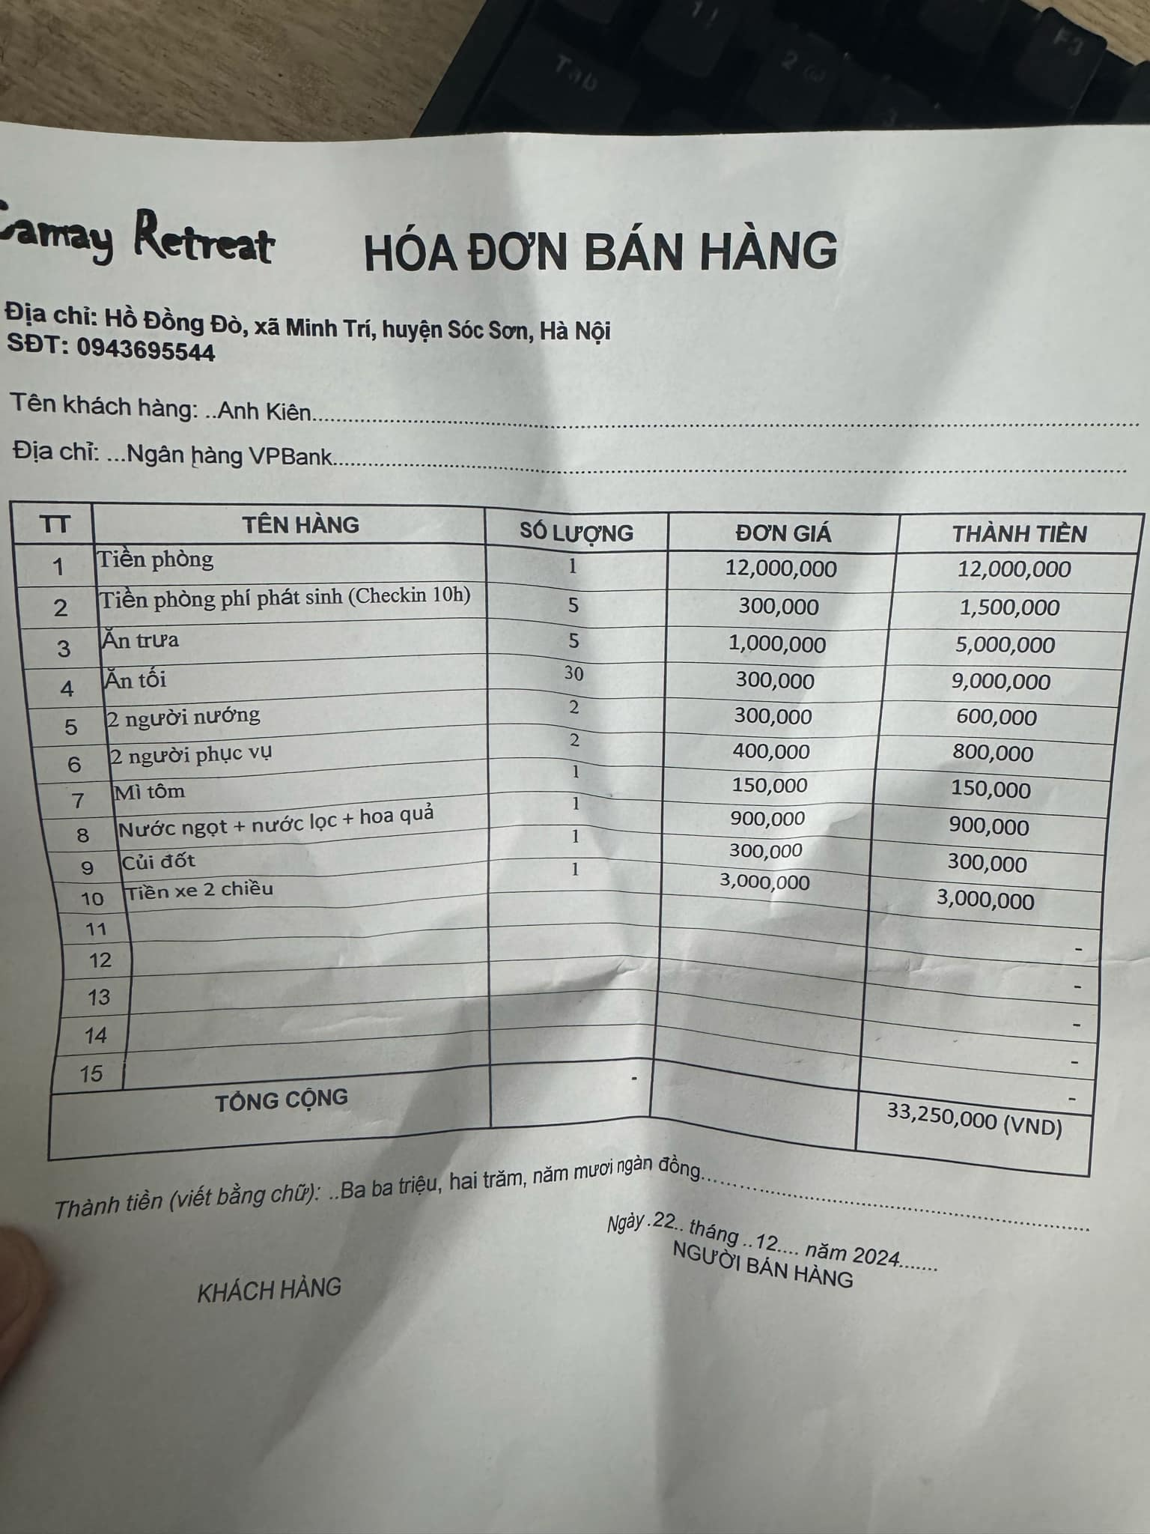
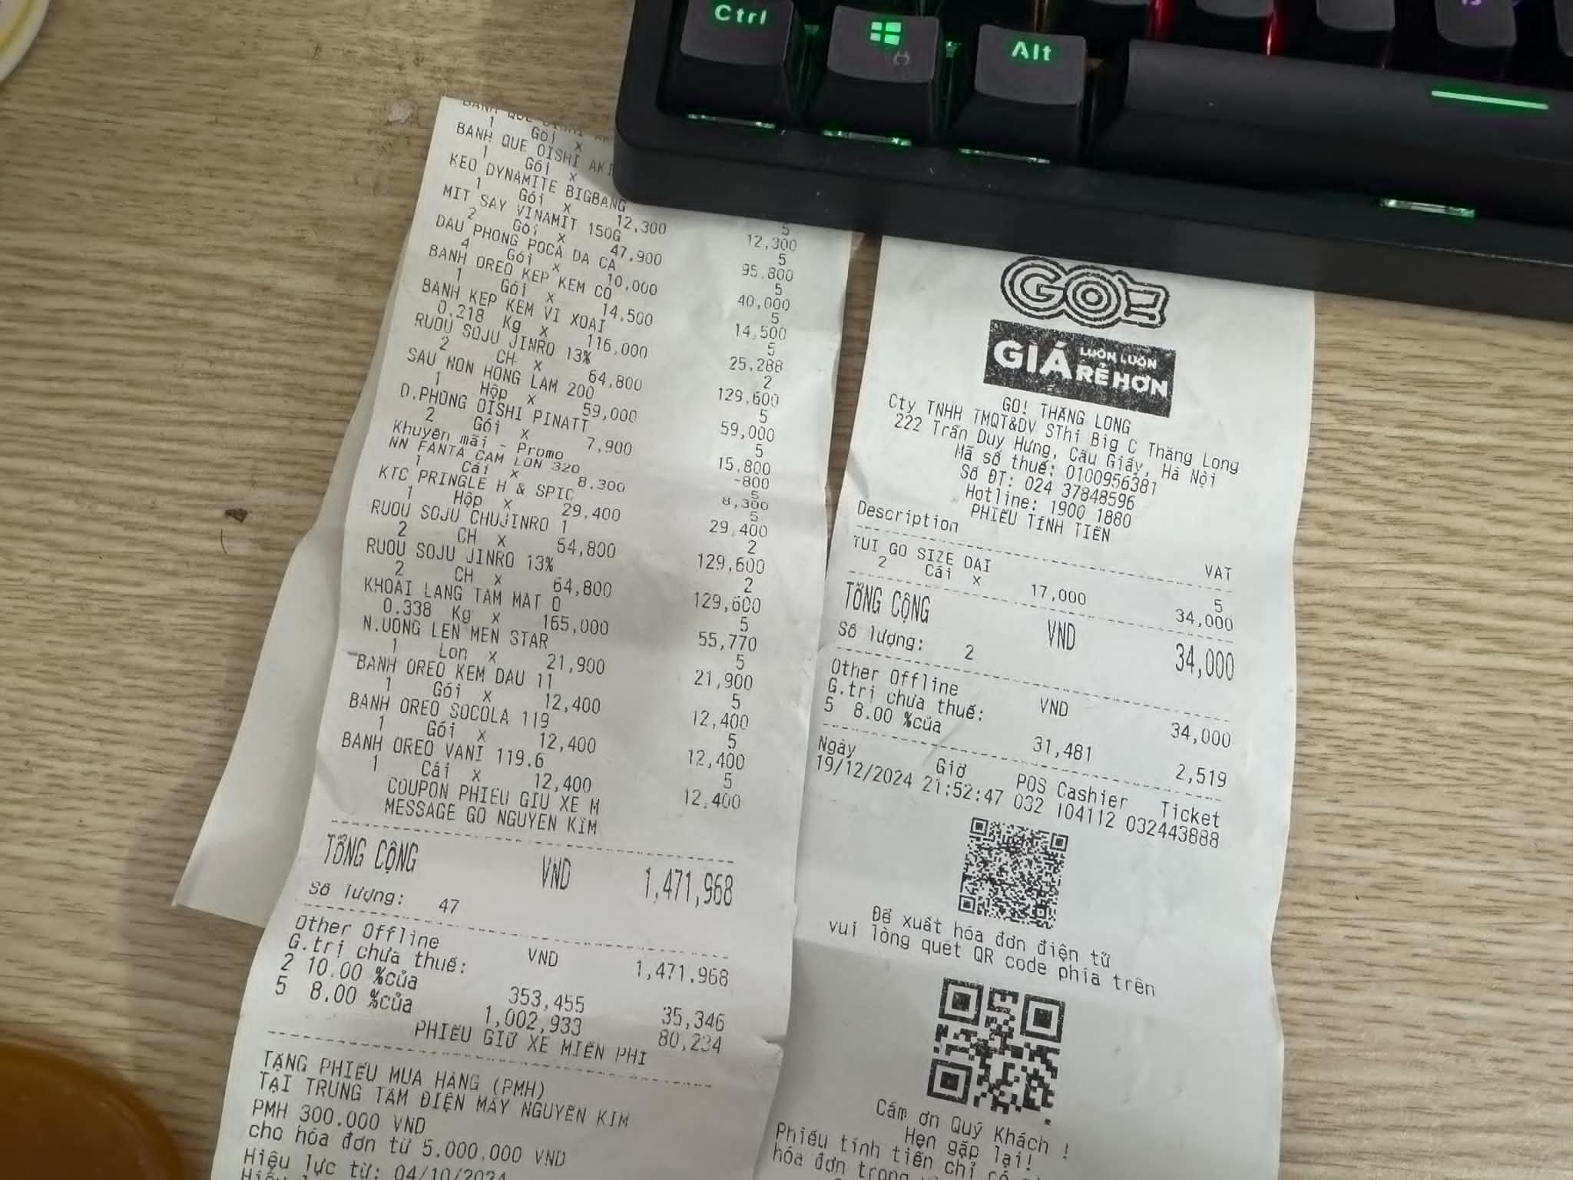
 | Hạng mục | Chi phí | Số lượng | Thành tiền | Note
1 | Tiền phòng | 12,000,000 | 1 | 12,000,000 | Checkin 12h
2 | Tiền phòng phí phát sinh | 300,000 | 5 | 1,500,000 | Checkin 10h
3 | Ăn trưa | 1,000,000 | 5 | 5,000,000 | 1 triệu / 1 nồi
4 | Ăn tối | 300,000 | 30 | 9,000,000 | 300k / ng. Đăng kí 30 suất
5 | 2 người nướng | 300,000 | 2 | 600,000 | 2 tiếng phục vụ trực tiếp
6 | 2 người phục vụ | 400,000 | 2 | 800,000 | 2 tiếng phục vụ trực tiếp
7 | Mì tôm | 150,000 | 1 | 150,000
8 | Nước ngọt + nước lọc + hoa quả | 900,000 | 1 | 900,000
9 | Củi đốt | 300,000 | 1 | 300,000
10 | Tiền xe 2 chiều | 3,000,000 | 1 | 3,000,000
11 | Đồ ăn vặt, bánh kẹo | 1,500,000 | 1 | 1,500,000
 |  |  |  | -
 | Tổng chi phí |  |  | 34,750,000

 | Quỹ team | 18,000,000
 | Chi phí chia 25 thành viên | 670,000

